MATRIZ RCC_23
INFORME DE RENDICIÓN DE CUENTAS AL CIUDADANO - EJERCICIO 2025

1- PRESENTACIÓN
Institución: Servicio Nacional de Calidad y Sanidad Vegetal y de Semillas (SENAVE)
Periodo del informe: Enero a Marzo 2025
Misión institucional
Apoyar la política agroproductiva del Estado, contribuyendo al incremento de los niveles de competitividad, sostenibilidad y equidad del sector agrícola, a través del mejoramiento de la situación de los recursos productivos respecto a sus condiciones de calidad, fitosanidad, pureza genética y de la prevención de afectaciones al hombre, los animales, las plantas y al medio ambiente, asegurando su inocuidad.productivos respecto a sus condiciones de calidad, fitosanidad, pureza genética y de la prevención de afectaciones al hombre, los animales, las plantas y al medio ambiente, asegurando su inocuidad.

2-PRESENTACIÓN DE LOS MIEMBROS DEL COMITÉ DE RENDICIÓN DE CUENTAS AL CIUDADANO (CRCC)
http://web.senave.gov.py:8081/docs/web/Resolucion%20de%20conformacion%20de%20Comite%20de%20Rendicion%20de%20Cuentas%20al%20Ciudadano.pdf
Nro. | Dependencia |  | Responsable |  | Cargo que Ocupa
1 | Direccion General Tecnica |  | Jadiyi Torales |  | Director General
2 | Direccion General de Administracion y Finanzas |  | Luis Maria Dinatale |  | Director General
3 | Direccion General de Asuntos Juridicos |  | Hugo Barrientos |  | Director General
4 | Secretaria General |  | Miguel Caballero |  | Titular
5 | Secretaria de Planificacion |  | Alejandro Ayala |  | Titular
6 | Auditoria Interna Institucional |  | Claudia Torres |  | Auditora Interna Institucional
7 | Direccion de Gestion de Personas |  | Laura Rodriguez |  | Directora
8 | Unidad MECIP |  | Fernando Acuña |  | Titular
9 | Departamento de Prensa y Comunicación |  | Perla Carolina Benitez |  | Jefe de Departamento
10 | Departamento de Transparencia y Anticorrupcion |  | Roberto Gimenez G |  | Jefe de Departamento
Cantidad de Miembros del CRCC: |  |  |  | 10
Total Hombres : |  |  |  | 6
Total Mujeres: |  |  |  | 4
Total nivel directivo o rango superior: |  |  |  | 7

2- PLAN DE RENDICIÓN DE CUENTAS AL CIUDADANO
2.1. Resolución de Aprobación y Anexo de Plan de Rendición de Cuentas
Resolución N° 285 "Por la cual se Aprueba el Plan de Rendicion de Cuentas al Ciudadano correspondiente al ejercicio fiscal 2025"
2.2 Plan de Rendición de Cuentas. (Copiar abajo link de acceso directo)
https://www.senave.gov.py/documentos/resoluciones/cbaad439fffbd7c70e4563d2032b3e06.pdf
Priorización | Tema |  | Vinculación POI, PEI, PND, ODS. | Justificaciones |  | Evidencia
1° | Sistema de archivo ordenado y fuente de información actualizado. |  | ODS 16.5 - PND 2030 - PEI 2023-2027 | La Institución tiene como misión ofrecer información veraz de todos los actos de gestión pública de interes para la sociedad |  | https://www.senave.gov.py/resoluciones-del-senave
 |  |  | PND 2030 - PEI 2023-2027 | La Institucion tiene como objetivo preservar los archivos importantes para la institucion y mantenerlos actualizados
 |  |  |  |  |  | https://www.senave.gov.py/resoluciones-semillas
2° | Propiciar espacios de participación |  | PND 2030 OBJ. ESTRATÉGICO 4.2. MODERNIZAR LA ADMINISTRACIÓN PÚBLICA | La institucion tiene como objetivo crear mecanismos de participacion ciudadana |  | https://informacionpublica.paraguay.gov.py/portal/#!/buscar_informacion#busqueda
3° | Optimización de los mecanismos de participación ciudadana |  |  | La insitución tiene como objetivo ser transparente y dar información veraz |  | https://www.facebook.com/senave/
4° | Rendir cuentas a funcionarios, usuarios y ciudadanos. |  |  | Ser transparentes en el uso de los bienes institucionales |  | https://www.senave.gov.py/rindiendo-cuentas-al-ciudadano
(Describir aquí los motivos de la selección temática y exponer si existió participación ciudadana en el proceso. Vincular la selección con el POI, PEI, PND2030 y ODS)

3- GESTIÓN INSTITUCIONAL
3.1 Nivel de Cumplimiento de Mínimo de Información Disponible - Transparencia Activa Ley 5189 /14
Mes | Nivel de Cumplimiento |  |  | Enlace publicación de SFP
Enero | ___ |  |  | Pendiente por parte del Ministerio de Economia
Febrero | ___ |  |  | Pendiente por parte del Ministerio de Economia
Marzo | ___ |  |  | Pendiente por parte del Ministerio de Economia
Abril | ___ |  |  | Pendiente por parte del Ministerio de Economia
Mayo | ___ |  |  | Pendiente por parte del Ministerio de Economia
Junio | ___ |  |  | Pendiente por parte del Ministerio de Economia
Julio | ___ |  |  | Pendiente por parte del Ministerio de Economia
Agosto | ___ |  |  | Pendiente por parte del Ministerio de Economia
Septiembre | ___ |  |  | Pendiente por parte del Ministerio de Economia
Octubre | ___ |  |  | Pendiente por parte del Ministerio de Economia
Noviembre | ___ |  |  | Pendiente por parte del Ministerio de Economia
Diciembre | ___ |  |  | Pendiente por parte del Ministerio de Economia
(Puede complementar información aquí y apoyarse en gráficos ilustrativos)

3.2 Nivel de Cumplimiento de Mínimo de Información Disponible - Transparencia Activa Ley 5282/14
Mes | Nivel de Cumplimiento (%) |  |  | Enlace Portal de Transparencia SENAVE
Enero | 100% |  |  | https://www.senave.gov.py/
Febrero | 100%
Marzo | 100%
Abril | Pendiente
Mayo | Pendiente
Junio | Pendiente
Julio | Pendiente
Agosto | Pendiente
Septiembre | Pendiente
Octubre | Pendiente
Noviembre | Pendiente
Diciembre | Pendiente
(Puede complementar información aquí y apoyarse en gráficos ilustrativos)

3.3 Nivel de Cumplimiento de Respuestas a Consultas Ciudadanas - Transparencia Pasiva Ley N° 5282/14
Mes | Cantidad de Consultas | Respondidos |  | No Respondidos o Reconsideradas |  | Enlace Portal AIP
Enero | 2 | 2 |  | 0 |  | https://informacionpublica.paraguay.gov.py/
Febrero | 2 | 2 |  | 0
Marzo | 4 | 4 |  | 0
Abril | Pendiente | Pendiente |  | Pendiente
Mayo | Pendiente | Pendiente |  | Pendiente
Junio | Pendiente | Pendiente |  | Pendiente
Julio | Pendiente | Pendiente |  | Pendiente
Agosto | Pendiente | Pendiente |  | Pendiente
Septiembre | Pendiente | Pendiente |  | Pendiente
Octubre | Pendiente | Pendiente |  | Pendiente
Noviembre | Pendiente | Pendiente |  | Pendiente
Diciembre | Pendiente | Pendiente |  | Pendiente
(Puede complementar información aquí y apoyarse en gráficos ilustrativos)

3.4- Servicios o Productos Misionales (Depende de la Naturaleza de la Misión Insitucional, puede abarcar un Programa o Proyecto)
Descripción | Objetivo | Metas | Población Beneficiaria | Porcentaje de Ejecución | Resultados Logrados | Evidencia (Informe de Avance de Metas - SPR)
Servicios Fitosanitarios | Proteger la condición fitosanitaria del País, en apoyo a la competitividad de la producción agrícola. | 101,200 | 0 | 22% | ACCESO Y CONSOLIDACIÓN DE MERCADOS INTERNACIONALES DE PRODUCTOS VEGETALES. MANTENIMIENTO DEL ESTATUS FITOSANITARIO NACIONAL | Correos electrónicos zimbra al departamento de presupuesto.
Certificación de Calidad e Inocuidad Vegetal | Mejorar las condiciones de inocuidad de productos de origen vegetal para los consumidores. | 11,150 | 0 | 23% | INCREMENTO DE COBERTURA EN EL CONTROL DE CONTAMINANTES EN PRODUCTOS VEGETALES
Certificación de Insumos Agricolas | Mejorar la calidad de los insumos agrícolas y semillas destinados a la producción a través de controles pre y post registro | 24,150 | 0 | 25% | AUMENTO EN EL USO DE SEMILLAS CERTIFICADAS.
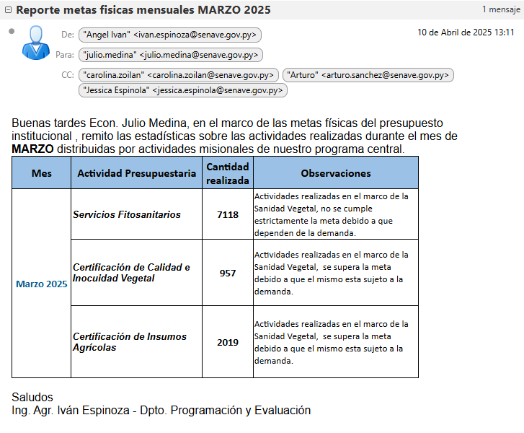 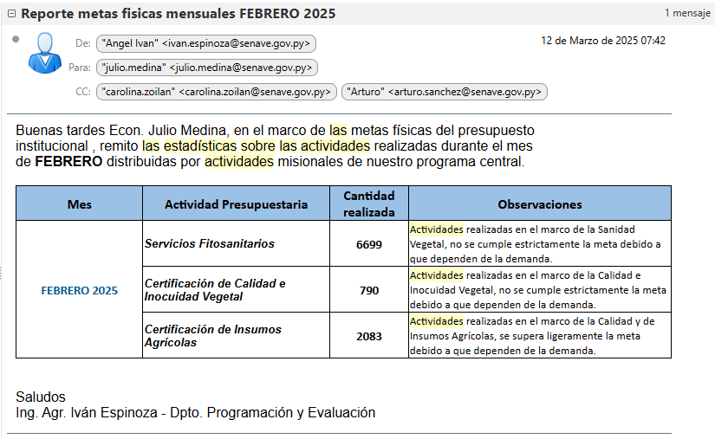 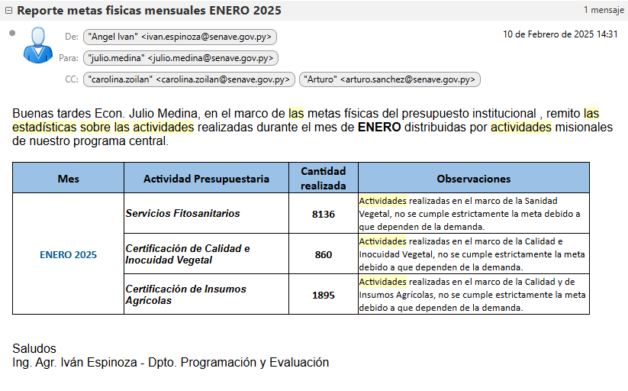 (Puede complementar aquí y apoyarse en gráficos ilustrativos)

3.5 Contrataciones realizadas
ID | Objeto | Fecha de Contrato | Valor del Contrato | Proveedor Adjudicado | Estado (Ejecución - Finiquitado) | Enlace DNCP
451,765 | CONSULTORÍA Y REGENCIA AMBIENTAL | 2025-02-07 | 14,000,000 | CARLOS EDUARDO SAMUDIO DOMINGUEZ | PUBLICADO | https://contrataciones.gov.py/licitaciones/adjudicacion/1efc492c-f277-61a4-83e4-d507ef61bea1/resumen-adjudicacion.html#proveedores
428,665 | ADENDA 1 - SEGURO MÉDICO PARA FUNCIONARIOS DEL SENAVE | 2025-02-18 | 1,064,000,000 | PROTECCIÓN MÉDICA S.A. | PUBLICADO | https://contrataciones.gov.py/licitaciones/adjudicacion/contrato/428665-proteccion-medica-s-a-1.html#modificaciones
Procedimiento Excluido | ALQUILER DE OFICINAS PARA EL SENAVE - PISOS 08 y 19 EDIFICIO INTER EXPRESS | 2025-03-11 | 474,900,000 | LAND C.I.S.A. | PUBLICADO | -
459,075 | CONSULTORÍA DE BIOLOGÍA MOLECULAR | 2025-03-14 | 176,000,004 | ING. MARCELO SEBASTIÁN ALBORNO JOVER | PUBLICADO | https://contrataciones.gov.py/licitaciones/adjudicacion/1efde712-e735-6626-987a-8560bbd45360/resumen-adjudicacion.html#proveedores

3.6 Ejecución Financiera
Objeto de Gasto |  | Descripción | Presupuestado | Ejecutado | Saldos | Evidencia (Enlace Ley 5189)
100 | SERVICIOS PERSONALES |  | 71,332,676,977 | 13,866,812,444 | 57,465,864,533 | https://www.senave.gov.py/
...
Planes de Mejoramiento elaborados en el Trimestre
(Puede complementar información aquí y apoyarse en gráficos ilustrativos)

7.2 Modelo Estándar de Control Interno para las Instituciones Públicas del Paraguay
Periodo |  |  | Calificación MECIP de la Contraloría General de la República (CGR)
2020 |  |  | 1.66
2021 |  |  |  | 1.48
2022 |  |  | 2.14
2023 |  |  | En proceso
Obsevación: Para el Ejecicio Fiscal 2023, la Secretaría de Gabinete a traves de la UMECIP, presentará los documentos solicitadas por la Auditoría del Poder Ejecutivo (AGPE) en fecha 04/02/2024, conforme Circular AGPE/DGCI Nro.01/2023 y en la plataforma de la Contraloría General de la República (CGR), el plazo de entrega es de 28/02/2024 según la Resoluión CGR Nro. 909/2021
Calificación MECIP de la CGR
(Puede complementar información aquí y apoyarse en gráficos ilustrativos)
https://datos-rendicion.contraloria.gov.py/datos-abiertos/#/mecip/lista

8- DESCRIPCIÓN CUALITATIVA DE LOGROS ALCANZADOS
Disponibilizacion de datos de AFIDI en pagina web https://www.senave.gov.py/noticias/1180 Mejora de la Infraestructura del Laboratorios de Residuos en proceso. https://www.senave.gov.py/noticias/1166. Actualización de los requisitos fitosanitarios para los productos vegetales que se encuentran armonizados a nivel MERCOSUR. Se establecieron lineamientos para exportación de frutos de banana a Chile. Certificación fitosanitaria de envio de Banana al mercado chileno. Certificación fitosanitaria del segundo envio de Caqui al mercado europeo.

